КАФ
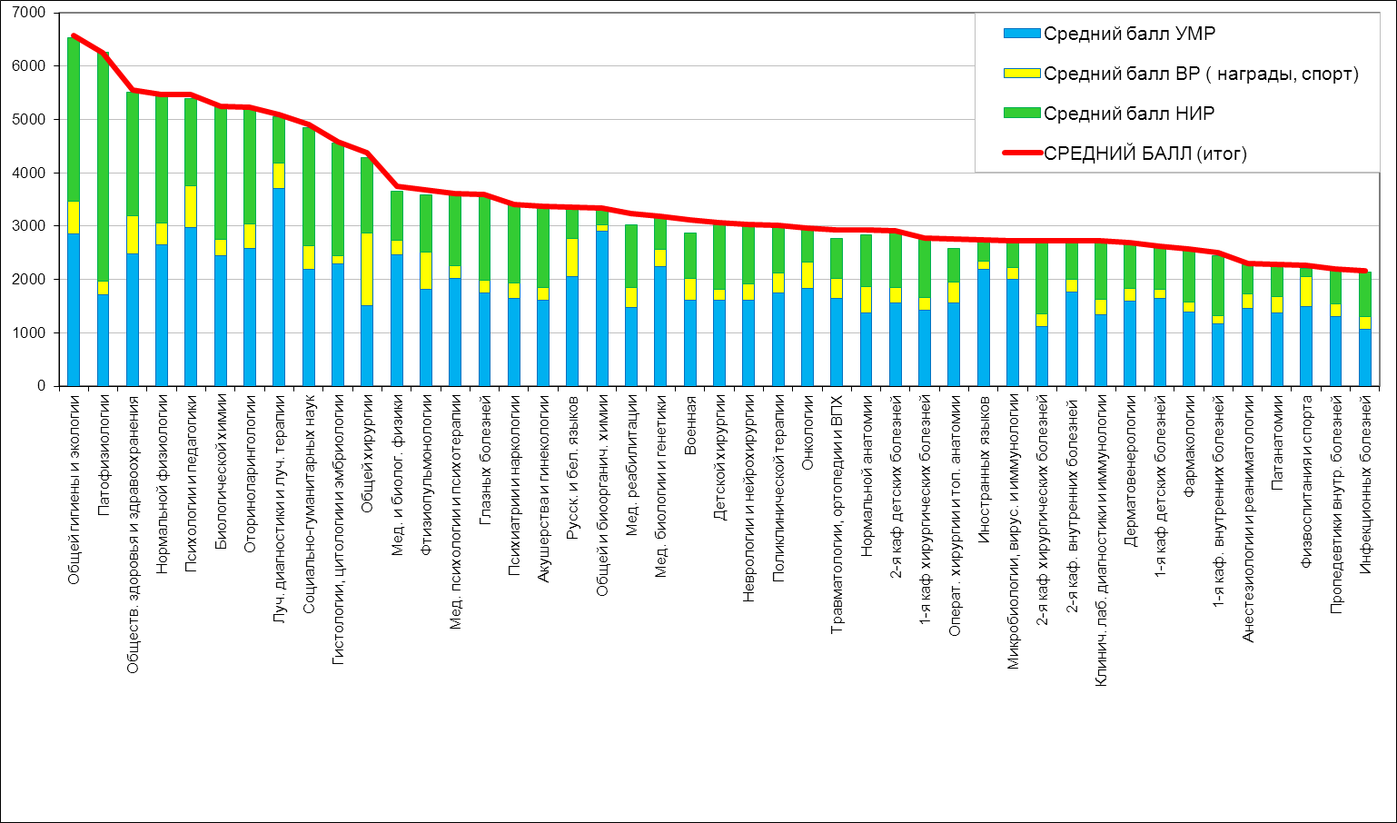
 | КАФЕДРЫ в рейтинге 2014 г.
место 2014 | КАФЕДРА | Штат кафедры | УМР | ВР | НИР | Общ. | СРЕДНИЙ балл | место 2010 | место 2011 | место 2012 | место 2013
1 | Общей гигиены и экологии | 7 | 20031 | 4265 | 21389 | 45985 | 6569 | 28 | 14 | 6 | 1
2 | Патофизиологии | 7.75 | 13272 | 2025 | 33154 | 48501 | 6258 | 16 | 28 | 25 | 4
3 | Обществ. здоровья и здравоохранения | 7 | 17342 | 5021 | 16268 | 38931 | 5562 | 1 | 1 | 2 | 12
4 | Нормальной физиологии | 8 | 21144 | 3325 | 19052 | 43771 | 5471 | 3 | 2 | 4 | 2
5 | Психологии и педагогики | 5 | 14860 | 3938 | 8145 | 27343 | 5469 | 20 | 8 | 9 | 11
6 | Биологической химии | 7 | 17139 | 2078 | 17483 | 36700 | 5243 | 7 | 10 | 11 | 6
7 | Оториноларингологии | 5 | 12875 | 2352 | 10797 | 26124 | 5225 | 8 | 4 | 5 | 5
8 | Луч. диагностики и луч. терапии | 4 | 14811 | 1895 | 3479 | 20385 | 5096 |  | 33 | 15 | 25
9 | Социально-гуманитарных наук | 11 | 24031 | 4945 | 24404 | 53980 | 4907 | 4 | 13 | 16 | 7
10 | Гистологии, цитологии и эмбриологии | 10 | 22933 | 1523 | 21137 | 45793 | 4579 | 6 | 16 | 21 | 9
11 | Общей хирургии | 9 | 13622 | 12226 | 12764 | 39462 | 4385 | 19 | 23 | 7 | 10
12 | Мед. и биолог. физики | 8 | 19731 | 2075 | 7479 | 29915 | 3739 | 34 | 42 | 26 | 28
13 | Фтизиопульмонологии | 7.75 | 14070 | 5339 | 8427 | 28486 | 3676 | 31 | 29 | 29 | 39
14 | Мед. психологии и психотерапии | 10 | 20190 | 2335 | 13561 | 36085 | 3609 | 13 | 20 | 18 | 30
15 | Глазных болезней | 4 | 6970 | 1000 | 6282 | 14402 | 3601 |  | 6 | 38 | 13
16 | Психиатрии и наркологии | 6.25 | 10294 | 1832 | 9188 | 21315 | 3410 | 9 | 9 | 3 | 20
17 | Акушерства и гинекологии | 14 | 22448 | 3420 | 20706 | 47274 | 3377 | 14 | 19 | 24 | 29
18 | Русск. и бел. языков | 8 | 16388 | 5730 | 4569 | 26888 | 3361 | 15 | 26 | 8 | 8
19 | Общей и биоорганич. химии | 8.5 | 24748 | 982 | 2718 | 28448 | 3347 | 36 | 24 | 28 | 38
20 | Мед. реабилитации | 5 | 7393 | 1824 | 5884 | 16201 | 3240 | 12 | 36 | 35 | 17
21 | Мед. биологии и генетики | 8.5 | 19002 | 2858 | 5029 | 27039 | 3181 | 27 | 21 | 37 | 14
22 | Военная | 7 | 11261 | 2926 | 5894 | 21831 | 3119 | 39 | 39 | 42 | 21
23 | Детской хирургии | 6 | 9655 | 1260 | 7221 | 18436 | 3073 | 11 | 12 | 13 | 16
24 | Неврологии и нейрохирургии | 7 | 11281 | 2190 | 7710 | 21181 | 3026 | 17 | 17 | 20 | 22
25 | Поликлинической терапии | 9 | 15642 | 3452 | 7795 | 27189 | 3021 | 24 | 31 | 12 | 27
26 | Онкологии | 7 | 12804 | 3515 | 4268 | 20787 | 2970 | 29 | 41 | 44 | 33
27 | Травматологии, ортопедии и ВПХ | 8 | 13146 | 2965 | 5990 | 23501 | 2938 | 2 | 5 | 31 | 18
28 | Нормальной анатомии | 12 | 16531 | 5789 | 11779 | 35199 | 2933 | 35 | 37 | 33 | 19
29 | 2-я каф детских болезней | 18.55 | 28967 | 5287 | 19635 | 54188 | 2921 | 26 | 27 | 22 | 23
30 | 1-я каф хирургических болезней | 11 | 15610 | 2644 | 11931 | 30585 | 2780 | 18 | 22 | 36 | 26
31 | Операт. хирургии и топ. анатомии | 6 | 9328 | 2325 | 3812 | 16565 | 2761 | 10 | 3 | 23 | 36
32 | Иностранных языков | 12 | 26188 | 1915 | 4550 | 32952 | 2746 | 38 | 38 | 17 | 43
33 | Микробиологии, вирус. и иммунологии | 8 | 16028 | 1814 | 3954 | 21796 | 2725 | 42 | 43 | 27 | 40
34 | 2-я каф хирургических болезней | 13 | 14456 | 3129 | 17567 | 35402 | 2723 | 5 | 11 | 10 | 24
35 | 2-я каф. внутренних болезней | 13 | 23007 | 2970 | 9011 | 35388 | 2722 | 33 | 34 | 41 | 34
36 | Клинич. лаб. диагностики и иммунологии | 11.75 | 15788 | 3340 | 12456 | 31934 | 2718 |  | 18 | 34 | 31
37 | Дерматовенерологии | 5.5 | 8786 | 1330 | 4504 | 14820 | 2694 | 30 | 30 | 30 | 42
38 | 1-я каф детских болезней | 8 | 13091 | 1490 | 6392 | 21023 | 2628 | 25 | 7 | 1 | 3
39 | Фармакологии | 9 | 12528 | 1640 | 8914 | 23082 | 2565 | 37 | 15 | 19 | 35
40 | 1-я каф. внутренних болезней | 23 | 26931 | 3557 | 25665 | 57453 | 2498 | 23 | 32 | 32 | 15
41 | Анестезиологии и реаниматологии | 7 | 10223 | 1839 | 3844 | 16106 | 2301 | 41 | 25 | 14 | 45
42 | Патанатомии | 17 | 23200 | 5341 | 9941 | 38732 | 2278 | 32 | 44 | 45 | 41
43 | Физвоспитания и спорта | 22 | 32708 | 12630 | 3222 | 49660 | 2257 | 40 | 45 | 43 | 44
44 | Пропедевтики внутр. болезней | 16 | 20949 | 3610 | 10570 | 35229 | 2202 | 21 | 40 | 40 | 37
45 | Инфекционных болезней | 21.25 | 22577 | 5011 | 17862 | 46074 | 2168 | 22 | 35 | 39 | 32
 | НИЧ | 11 | 0 | 921 | 18651 | 20022 | 1820

